Sheet1
 | 2025/4/18
生産受払システム機能追加について

１．背景・目的
下図3月発生の熊本生産Ｇ 発送運賃請求内容入力漏れの会計処理ミスの再発防止対応
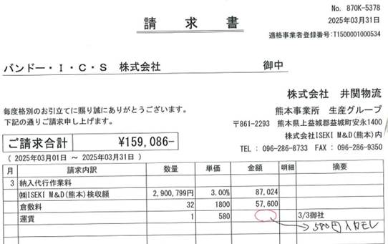

２．発生要因
①担当者による請求金額入力漏れ
②請求マスタ 数量×単価入力後の自動計算機能がない⇒発生真因
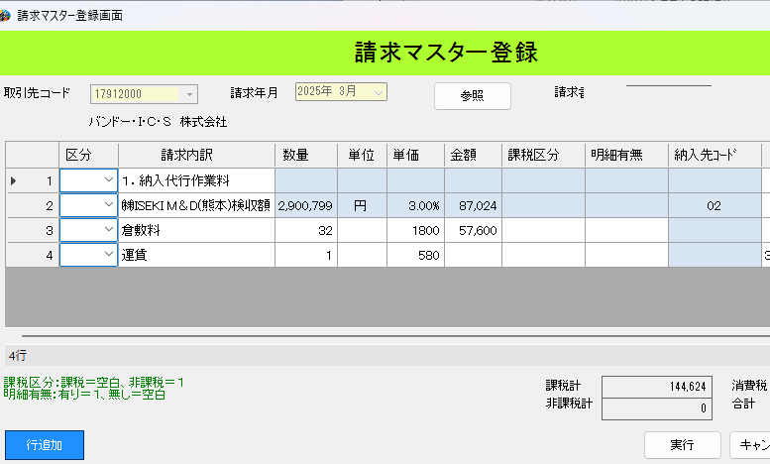

３．対応(機能追加)
①単価、数量入力後、金額が自動計算される機能を追加する。
②単価、数量いずれか未入力の場合、入力を促す背景反転色付けする機能を追加する。
③金額は手入力ができないようグレーアウトにする。
④請求書記載の数量の単位については、「単位」単独の項目を追加する。
⑤追加項目の単位は入力必須項目とし、未入力の場合背景色付けエラーにする。(物流内確認後DITへ連絡)

４．依頼内容
①機能追加費用概算の見積もり
②改修スケジュール

５．その他
井関物流窓口：小笠原、川本

